输液吊架
中山大学附属肿瘤医院资产采购项目报价表
项目名称：中山大学附属肿瘤医院壁挂式可升降电脑支架采购项目
报价公司： |  |  |  |  |  |  |  | 报价日期：
联系人、电话、邮箱： |  |  |  |  |  |  |  | 质保时长：
盖章： |  |  |  |  |  |  |  | 工期：
注：请在下列产品的“单价”栏填入报价，其余空格不可改动，报价金额会自动生成。该报价需含设计费、运输费、安装费、售后服务费、税费等。
序号 | 货物名称 | 规格及设计要求 | 单位 | 数量 | 单价 | 合计 | 材质要求 | 计算方式 | 图 纸 | 品牌、生产厂家
1 | 壁挂式可升降电脑支架 | 安装尺寸：W466mm*D146mm*H735mm 升降移动距离：457mm 显示器重量：≦11.3kg | 套 | 3 | 0.00 | 0.00 | 1.医用工程塑料制作，支持酒精擦洗消毒 2.访问数据时，键盘和显示屏的左右平移便于医患互动 3.坐站高度调节提高工作舒适度和人体工程学性能；可轻松适应不同的用户高度 4.键盘折叠后，整个系统厚度不到 15 厘米 5.符合人体工程学原理的键盘托架可向后倾斜，并配有左或右鼠标托架，确保手腕能在输入数据时保持自然姿势 6.获得专利 CF 升降系统提供顺畅的调节，同时维持触摸屏的稳定 7.高质量结构，使用寿命更持久 8.线缆管理系统可隐藏和整理电源线，便于清洁工作。 9.尺寸适用于25寸电脑及其主机，配套壁挂式主机底座。 | 按套计算 | 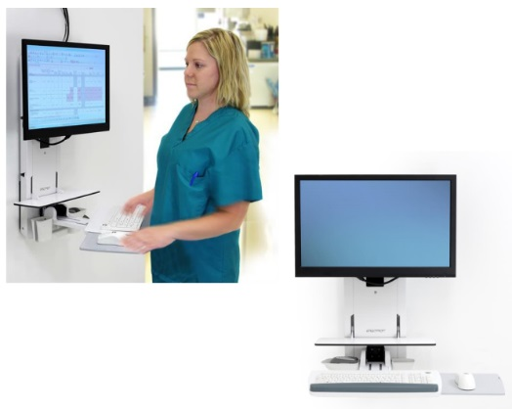
 |  | 合计 |  |  |  | 0.00

